VC Customer 06-24
 ​ហាងបញ្ចាំ​ ខេធីស៊ី

តារាងកាលបរិច្ឆេទ និងចំនួនទឹកប្រាក់ត្រូវបង់

ឈ្មោះអតិថិជន៖ | VC Customer |  |  | លេខទូរស័ព្ទ |  | ផលិផល៖ | Desktop Clone + Monitor
កាលបរិច្ឆេទ៖ | 26-Jun-2024 |  |  | 098 640640 |  | តំលៃ៖ | $200.00 | ការប្រាក់ | 3%
ការប្រាក់សរុប | $12.00 | សេវា១% |  | $2.00 | ចំនួនខែ | 2 | ទឹកប្រាក់សរុបដែលត្រូវបង់ |  | $214.00
BANK ACCOUNT : KAN SIKANO |  |  |  | កាលបរិច្ឆេទបង់ប្រាក់ |  | ទឹកប្រាក់ត្រូវបង់ | ដើមនៅសល់ | ប្រាក់ពិន័យ 1-3% | ផ្សេងៗ
ABA ACCOUNT | 012 456 556 |  | 1+1% | 26-Jul-2024 |  | $108.00 | $100.00
ACLIDA ACCOUNT | 014 456 666 |  | 2 | 26-Aug-2024 |  | $106.00 | $-
WING | 014 456 666 |  | 3
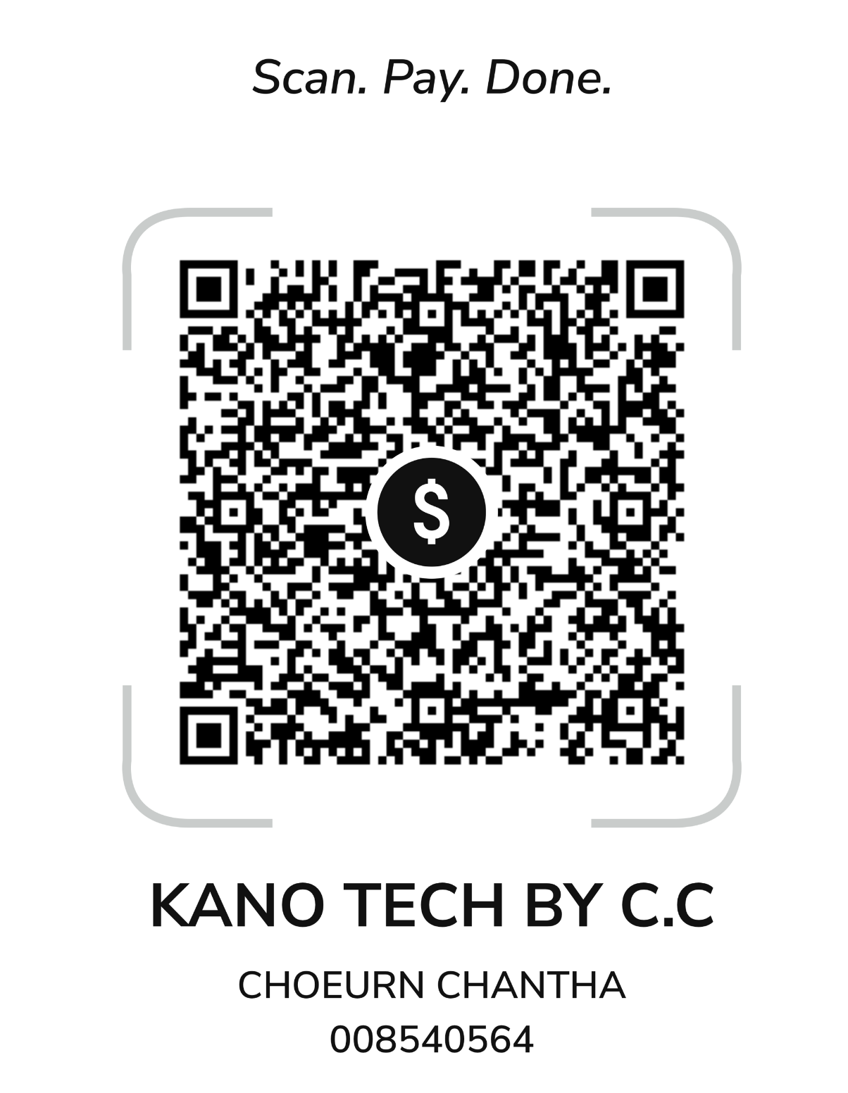
 |  |  | 4
 |  |  | 5
 |  |  | 6
 |  |  | 7
 |  |  | 8
 |  |  | 9
 |  |  | 10
 |  |  | 11
 |  |  | 12
 |  |  | 13
 |  |  | 14
 |  |  | 15
 |  |  | 16
 |  |  | 17
 |  |  | 18

